01
 | Артикул |  |  | Размер,см | Кол-во шт.в 1 кор. | Кол-кор. | Всего кол-во шт.
 | 101001 | QH001 | Свинка с цветочком | 13 | 528 | 1 | 528
 | 101002 | QH002 | Свинка с бантиком в горох | 13 | 528 |  | 0
 | 101003 | QH003 | Свинка с бантиком | 13 | 528 |  | 0
 | 101004 | QH004 | Свинка в платье | 13 | 528 |  | 0
 | 101005 | QH005 | Свинка в кепке | 13 | 528 |  | 0
 | 101006 | QH006 | Свинка с розой | 17 | 288 |  | 0
 | 101007 | QH007 | Свинка с цветочком | 17 | 288 |  | 0
 | 101008 | QH008 | Свинка с бантиком | 17 | 288 |  | 0
 | 101009 | QH009 | Свинка в очках | 17 | 288 |  | 0
 | 101010 | QH010 | Свинка в кепке | 17 | 288 |  | 0
 | 101011 | QH011 | Свинка с цветочком | 21 | 156 |  | 0
 | 101012 | QH012 | Свинка с бантиком | 21 | 156 |  | 0
 | 101013 | QH013 | Свинка | 21 | 156 |  | 0
 | 101014 | QH014 | Свинка с розой | 21 | 156 |  | 0
 | 101015 | QH015 | Свинка с бантиком | 28 | 84 |  | 0
 | 101016 | QH016 | Свинка с розой | 28 | 84 |  | 0
 | 101017 | QH017 | Свинка в шляпке | 28 | 84 |  | 0
 | 101018 | QH018 | Свинка в кепке | 14 | 408 |  | 0
 | 101019 | QH019 | Свинка с цветочком | 14 | 408 |  | 0
 | 101020 | QH020 | Свинка с бантиком | 14 | 408 |  | 0
 | 101021 | QH021 | Свинка в платье | 14 | 408 |  | 0
 | 101022 | QH022 | Свинка с бантиком | 18 | 244 |  | 0
 | 101023 | QH023 | Свинка с бантиком | 18 | 244 |  | 0
 | 101024 | QH024 | Свинка с розой | 18 | 244 |  | 0
 | 101025 | QH025 | Свинка в кепке | 18 | 244 |  | 0
 | 101026 | QH026 | Свинка с розой | 18 | 120 |  | 0
 | 101027 | QH027 | Свинка в кепке | 18 | 120 |  | 0
 | 101028 | QH028 | Свинка в платье | 18 | 120 |  | 0
 | 101029 | QH029 | Свинка с бантиком | 28 | 84 |  | 0
 | 101030 | QH030 | Свинка с розой | 28 | 84 |  | 0
 | 101031 | QH031 | Свинка в шляпке | 28 | 84 |  | 0
 | 101032 | QH032 | Свинка с цветочком | 28 | 84 |  | 0
 | 101033 | QH033 | Свинка с клубникой | 12 | 408 |  | 0
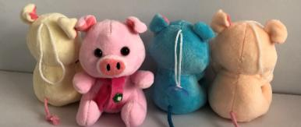 | 101034 | QH034 | Свинка в шарфике | 12 | 408 |  | 0
 | 101035 | QH035 | Свинка с мячом | 12 | 408 |  | 0
 | 101036 | QH036 | Свинка с барабаном | 12 | 408 |  | 0
 | 101037 | QH037 | Свинка с розой | 12 | 408 |  | 0
 | 101038 | QH038 | Свинка с клубникой | 16 | 264 |  | 0
 | 101039 | QH039 | Свинка в платье | 16 | 264 |  | 0
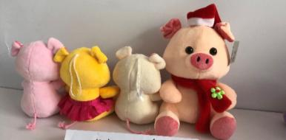 | 101040 | QH040 | Свинка новогодняя | 16 | 264 |  | 0
 | 101041 | QH041 | Свинка с баксом | 16 | 264 |  | 0
 | 101042 | QH042 | Свинка с яблоком в стразах | 16 | 264 |  | 0
 | 101043 | QH043 | Свинка с арбузом | 20 | 132 |  | 0
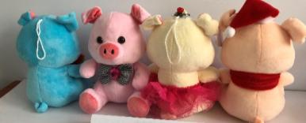 | 101044 | QH044 | Свинка с бабочкой | 20 | 132 |  | 0
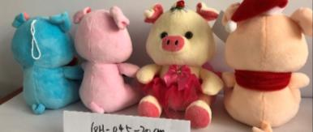 | 101045 | QH045 | Свинка в платье | 20 | 132 |  | 0
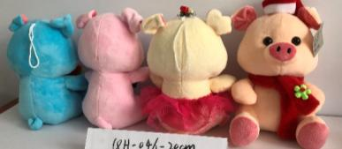 | 101046 | QH046 | Свинка новогодняя | 20 | 132 |  | 0
 | 101047 | QH047 | Свинка с клубникой | 25 | 72 |  | 0
 | 101048 | QH048 | Свинка в шарфе | 25 | 72 |  | 0
 | 101049 | QH049 | Свинка с кроликом | 25 | 72 |  | 0
 | 101050 | QH050 | Свинка в платье | 12 | 408 |  | 0
 | 101051 | QH051 | Свинка с арбузом | 12 | 408 | 0 | 0
 | 101052 | QH052 | Свинка с колокольчиком | 12 | 408 |  | 0
 | 101053 | QH053 | Свинка | 12 | 408 |  | 0
 | 101054 | QH054 | Свинка с шляпкой | 16 | 264 |  | 0
 | 101055 | QH055 | Свинка с ракеткой | 16 | 264 |  | 0
 | 101056 | QH056 | Свинка с клубникой | 16 | 264 |  | 0
 | 101057 | QH057 | Свинка в очках | 16 | 264 |  | 0
 | 101058 | QH058 | Свинка с бабочкой | 20 | 132 |  | 0
 | 101059 | QH059 | Свинка с розой | 20 | 132 |  | 0
 | 101060 | QH060 | Свинка с клубникой | 20 | 132 |  | 0
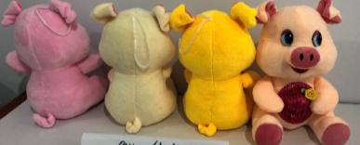 | 101061 | QH061 | Свинка с шляпкой | 20 | 132 |  | 0
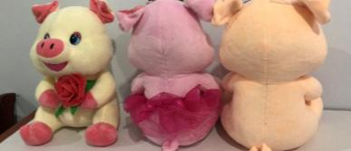 | 101062 | QH062 | Свинка с розой | 25 | 72 |  | 0
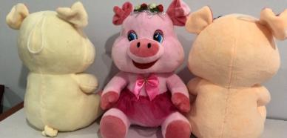 | 101063 | QH063 | Свинка в платье | 25 | 72 |  | 0
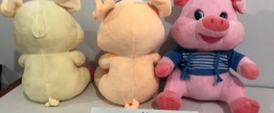 | 101064 | QH064 | Свинка в кофте | 25 | 72 |  | 0
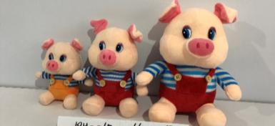
 | 101065 | QH065 | Свинка в одежде | 12 | 408 |  | 0
 | 101066 | QH066 | Свинка в одежде | 16 | 264 |  | 0
 | 101067 | QH067 | Свинка в одежде | 20 | 132 |  | 0
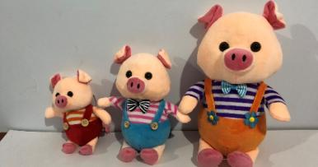
 | 101068 | QH068 | Свинка в одежде | 13 | 480 |  | 0
 | 101069 | QH069 | Свинка в одежде | 17 | 204 |  | 0
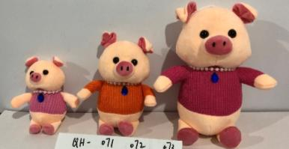
 | 101070 | QH070 | Свинка в одежде | 22 | 108 |  | 0
 | 101071 | QH071 | Свинка в одежде | 13 | 480 |  | 0
 | 101072 | QH072 | Свинка в одежде | 17 | 204 |  | 0
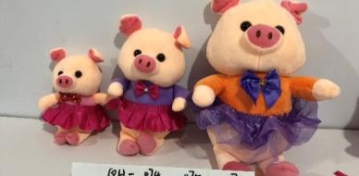
 | 101073 | QH073 | Свинка в одежде | 22 | 108 |  | 0
 | 101074 | QH074 | Свинка в платье | 13 | 480 |  | 0
 | 101075 | QH075 | Свинка в платье | 17 | 204 |  | 0
 | 101076 | QH076 | Свинка в платье | 22 | 108 |  | 0
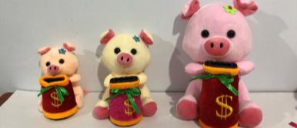
 | 101077 | QH077 | Свинка с копилкой | 12 | 264 |  | 0
 | 101078 | QH078 | Свинка с копилкой | 16 | 168 |  | 0
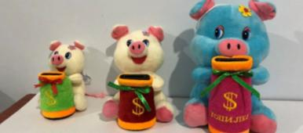
 | 101079 | QH079 | Свинка с копилкой | 20 | 108 |  | 0
 | 101080 | QH080 | Свинка с копилкой | 12 | 264 |  | 0
 | 101081 | QH081 | Свинка с копилкой | 16 | 168 |  | 0
 | 101082 | QH082 | Свинка с копилкой | 20 | 108 |  | 0
 | 101083 | QH083 | Свинка копилка | 21 | 132 |  | 0
 | 101084 | QH084 | Свинка копилка | 23 | 120 |  | 0
 | 101085 | QH085 | Свинка с розой, с бабочкой | 38 | 192 |  | 0
 | 101086 | QH086 | Свинка с розой, с бабочкой | 36 | 192 |  | 0
 | 101087 | QH087 | Свинка с розой, с бабочкой, в платье | 36 | 180 |  | 0
 | 101088 | QH088 | Свинка с розой, с бабочкой, в платье | 46 | 180 |  | 0
 | 101089 | QH089 | Свинка в платье, в кофте, с клубникой | 32 | 192 |  | 0
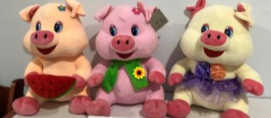 | 101090 | QH090 | Свинка с арбузом,в шарфе, в платье | 30 | 180 |  | 0
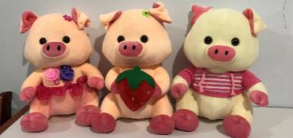 | 101091 | QH091 | Свинка в платье, в кофте, с клубникой | 40 | 168 |  | 0
 | 101092 | QH092 | Свинка с арбузом,в шарфе, в платье | 40 | 168 |  | 0
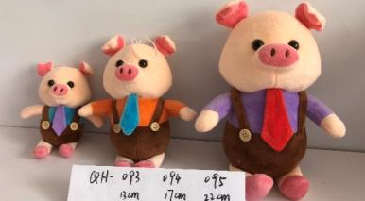
 | 101093 | QH093 | Свинка в костюме | 13 | 480 |  | 0
 | 101094 | QH094 | Свинка в костюме | 17 | 204 |  | 0
 | 101095 | QH095 | Свинка в костюме | 22 | 108 |  | 0
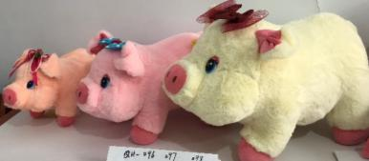
 | 101096 | QH096 | Свинка с бабочкой | 30 | 78 |  | 0
 | 101097 | QH097 | Свинка с бабочкой | 38 | 132 |  | 0
 | 101098 | QH098 | Свинка с бабочкой | 50 | 120 |  | 0
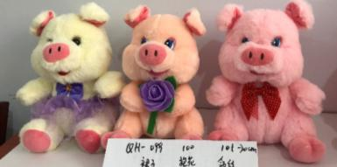
 | 101099 | QH099 | Свинка с розой, с бабочкой, в платье | 20 | 132 |  | 0
 | 101100 | QH100 | Свинка с розой, с бабочкой, в платье | 20 | 132 |  | 0
 | 101101 | QH101 | Свинка с розой, с бабочкой, в платье | 20 | 132 |  | 0
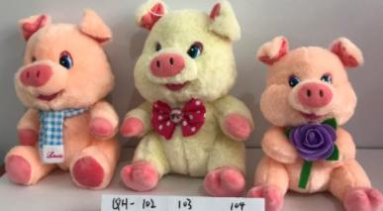
 | 101102 | QH102 | Свинка с шарфом, с бабочкой, с розой | 25 | 72 |  | 0
 | 101103 | QH103 | Свинка с шарфом, с бабочкой, с розой | 25 | 72 |  | 0
 | 101104 | QH104 | Свинка с шарфом, с бабочкой, с розой | 25 | 72 |  | 0
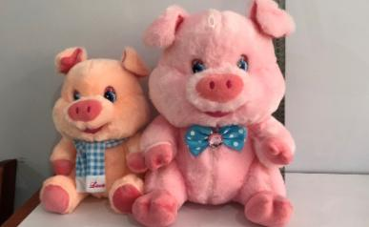 | 101105 | QH105 | Свинка с шарфом, с бабочкой | 32 | 192 |  | 0
 | 101106 | QH106 | Свинка с шарфом, с бабочкой | 32 | 192 |  | 0
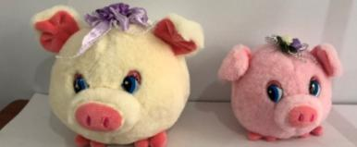 | 101107 | QH107 | Свинка круглая | 10 | 264 |  | 0
 | 101108 | QH108 | Свинка круглая | 13 | 204 |  | 0
 |  |  |  |  |  |  | 0
 |  |  |  |  |  |  | 0

